ttdjbckjsdbckibdcd
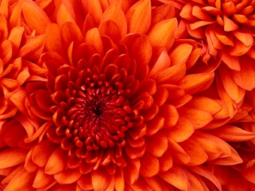

sdcsdc

 | ttttets
 |  | cdscsdc

